Toelichting inventarisatielijst
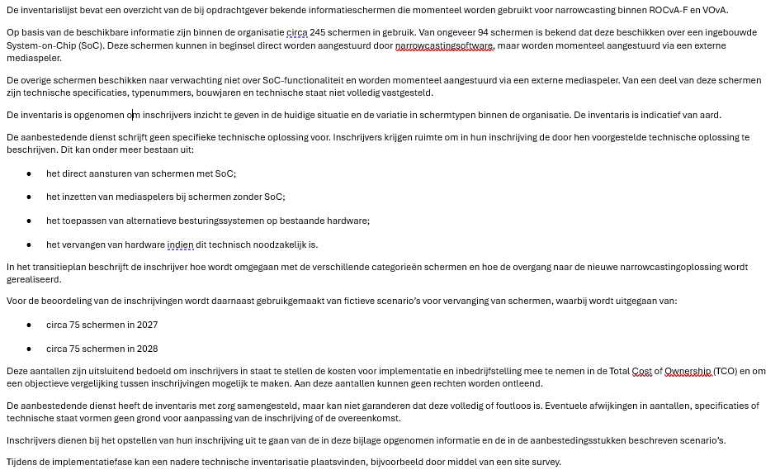

De aanbestedende dienst heeft de inventaris met zorg samengesteld, maar kan niet garanderen dat deze volledig of foutloos is. Indien tijdens de uitvoering van de overeenkomst blijkt dat sprake is van aantoonbare en wezenlijke afwijkingen in de inventarisatielijst, treden partijen in overleg om tot een redelijke oplossing te komen. Dit kan leiden tot aanpassing van de feitelijk te leveren aantallen, zonder dat dit leidt tot wijziging van de inschrijving of de overeengekomen tarieven.

